Sheet1
园林工具
序号 | 名称 | 规格/型号 | 数量 | 单价 | 金额 | 图片 | 参数 | 备注
1 | 电动绿篱修剪机 |  | 1 | 1300 | 1300
2 | 伸缩加长电动剪刀 | 3米左右 | 1 | 800 | 800 | 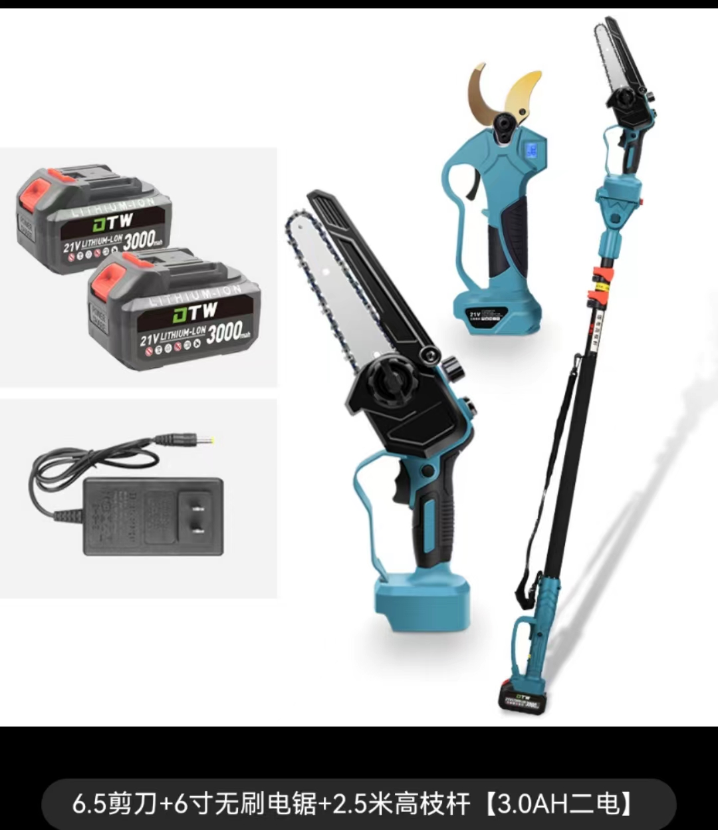
3 | 伸缩加长电动锯 |  | 1 | 800 | 800
4 | 修枝剪 |  | 3 | 60 | 180
5 | 修枝剪 |  | 2 | 100 | 200
 | 合计 |  |  |  | 3280
备注：图片仅供参考。

